Gastos jan-21
Crie um orçamento pessoal mensal nesta planilha. Instruções úteis sobre como usar esta planilha estão nas células desta coluna. Pressione Seta para baixo para começar.
O título desta planilha está na célula à direita. A próxima instrução está na célula A5. |  | Planilha de gastos mensais |  |  |  | Jan-21

Insira os detalhes na tabela Moradia começando pela célula à direita e na tabela Entretenimento começando pela célula G14. A próxima instrução está na célula A27. | MORADIA | Custo previsto | Custo Real | Diferença | Custo total projetado |  | R$ 6,211.76
 | Aluguel | R$ 1,120.00 |  | R$ 1,120.00
 | Condomínio | R$ 129.50 |  | R$ 129.50 | Custo total real |  | R$ 0.00
 | IPTU |  |  | R$ 0.00
 | Luz | R$ 88.36 |  | R$ 88.36 | Diferença total |  | R$ 6,211.76
 | Gás | R$ 12.50 |  | R$ 12.50
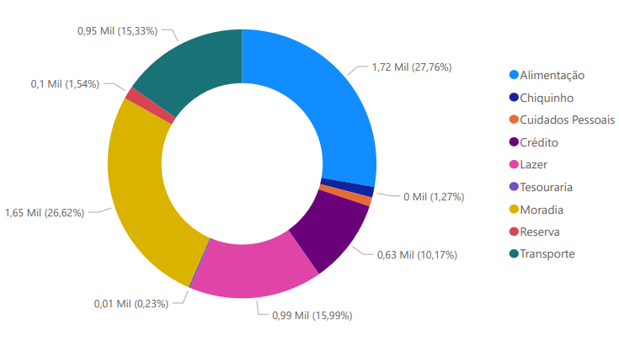
 | Água casa | R$ 80.00 |  | R$ 80.00
 | Água bombona | R$ 24.00 |  | R$ 24.00
 | Internet | R$ 149.99 |  | R$ 149.99
 | Celular | R$ 59.99 |  | R$ 59.99
 | Outros | R$ 0.00 |  | R$ 0.00
 | Subtotal |  |  | R$ 1,664.34

Insira os detalhes na tabela Transporte começando pela célula à direita e na tabela Empréstimos começando pela célula G26. A próxima instrução está na célula A37. | TRANSPORTE | Custo previsto | Custo Real | Diferença
 | Pagamento do veículo |  |  | R$ 0.00
 | Transporte por aplicativo |  |  | R$ 0.00
 | Seguro | R$ 244.40 |  | R$ 244.40
 | Licenciamento |  |  | R$ 0.00
 | Combustível | R$ 585.42 |  | R$ 585.42
 | Manutenção | R$ 120.00 |  | R$ 120.00
 | Outros |  |  | R$ 0.00
 | Subtotal |  |  | R$ 949.82

Insira os detalhes na tabela Alimentação começando pela célula à direita e na tabela Poupança começando pela célula G42. A próxima instrução está na célula A50. | ALIMENTAÇÃO | Custo previsto | Custo Real | Diferença
 | Supermercado | R$ 1,463.02 |  | R$ 1,463.02
 | Lanches | R$ 257.15 |  | R$ 257.15
 | Outros |  |  | R$ 0.00
 | Subtotal |  |  | R$ 1,720.17

Insira os detalhes na tabela Animais de estimação começando pela célula à direita e na tabela Presentes começando pela célula G48. A próxima instrução está na célula A58. | CHIQUINHO | Custo previsto | Custo Real | Diferença
 | Alimentação | R$ 24.00 |  | R$ 24.00
 | Médico |  |  | R$ 0.00
 | Banho e tosa | R$ 55.00 |  | R$ 55.00
 | Outros |  |  | R$ 0.00
 | Subtotal |  |  | R$ 79.00

Insira os detalhes na tabela Cuidados pessoais começando pela célula à direita e na tabela Assessoria jurídica começando pela célula G54. A próxima instrução está na célula A61. | CUIDADOS PESSOAIS | Custo previsto | Custo Real | Diferença
 | Médico |  |  | R$ 0.00
 | Cabelo/unhas | R$ 50.00 |  | R$ 50.00
 | Academia |  |  | R$ 0.00
 | Farmácia | R$ 17.46 |  | R$ 17.46
 | Outros |  |  | R$ 0.00
 | Subtotal |  |  | R$ 67.46

 | ENTRETENIMENTO | Custo previsto | Custo Real | Diferença
 | Amazon Prime | R$ 9.90 |  | R$ 9.90
 | Apple iCloud | R$ 3.50 |  | R$ 3.50
 | Passeios | R$ 334.00 |  | R$ 334.00
 | Conveniência do posto | R$ 138.75 |  | R$ 138.75
 | Outros | R$ 505.00 |  | R$ 505.00
 | Outros |  |  | R$ 0.00
 | Subtotal |  |  | R$ 991.15

 | EMPRÉSTIMOS | Custo previsto | Custo Real | Diferença
 | Carro |  |  | R$ 0.00
 | Parcelas Nubank | R$ 451.55 |  | R$ 451.55
 | Parcelas Credicard | R$ 178.92 |  | R$ 178.92
 | Outros |  |  | R$ 0.00
 | Subtotal |  |  | R$ 630.47

 | TAXAS E IMPOSTOS | Custo previsto | Custo Real | Diferença
 | BB | R$ 13.95 |  | R$ 13.95
 | CREA |  |  | R$ 0.00
 | Imposto de renda |  |  | R$ 0.00
 | Outros |  |  | R$ 0.00
 | Subtotal |  |  | R$ 13.95

 | POUPANÇAS OU INVESTIMENTOS | Custo previsto | Custo Real | Diferença
 | FAPI | R$ 70.40 |  | R$ 70.40
 | Cotas | R$ 25.00 |  | R$ 25.00
 | Outros |  |  | R$ 0.00
 | Subtotal |  |  | R$ 95.40

